상품제안서
잉코 스마트히터 슬립 취침용 전기매트 | 상품코드: S02061

 |  | 02-713-8555 | www.synergygift.co.kr
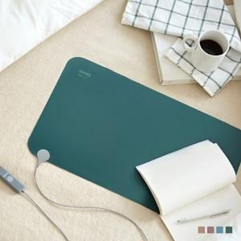 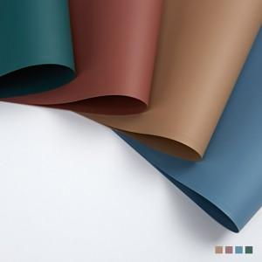 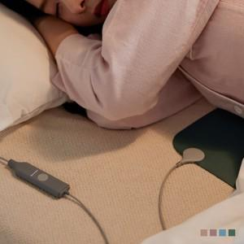

【상세/제작정보】 | 두께 1mm, 185g 무게, 온도 42도 놀라운 두께 얇지만 강력하고 안전합니다.

【인쇄/포장옵션】 | 실크 / 포장지포장

【공급단가】 | 수량
*VAT별도 | 단가

【상품 URL】 | https://www.synergygift.co.kr:443/src/goods_detail.php?gdno=15426

